Plán
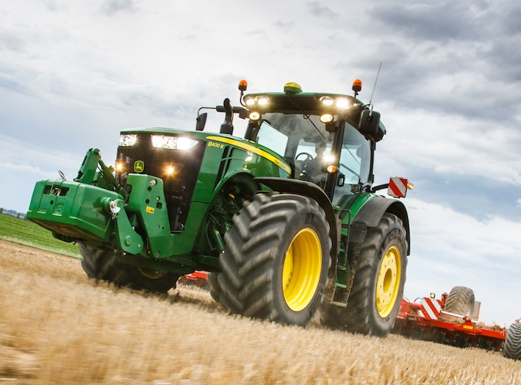
Plán pracovných operácií

Priezvisko, Meno | Strojová súprava | Operácia | Zmena | Info | Linka | Stredisko | Oblasť
 | Silový stroj
Priezvisko, Meno | Silový stroj | Operácia | Zmena | Info | Linka | Č | Oblasť
Katona Ladislav | Caterpillar | p. teleskopickým nakladačom |  |  | 1 | Baka | Západ
Papp Ignác | Claas Lexion 560 | zber kukorice |  |  | 1 | Baka | Západ
Bazsó Erik | Claas Lexion 670 | zber kukorice |  |  | 1 | Baka | Západ | Dátum: | 2023-09-26
Kosár Zoltán | JD6195R + EB CS1000 | šrotovanie |  |  | 1 | Baka | Západ | Info: | Plán závisí od počasia
Posvanc Ivan | NH7250 + Umega SPC | preprava do 20t |  |  | 1 | Baka | Západ | Vypracoval: | Bihercz Gábor
Kováts Ondrej | NH7040 + Eurobagging | vakovanie |  |  | 1 | Baka | Západ | aktivne pracujuci | 42
Varga Žigmund | JD6215R + Umega SPC | preprava do 20t |  |  | 1 | Baka | Západ | dovolenka | 2
Molnár Peter | Claas Axion 830 + Meprozet 24 | vývoz vody kpostrekovaču |  |  | 6 | Dolný Štál | Západ | lekarske vysetrenie | 2
Szocs Lászlo | Amazone Pantera | postrekovanie |  |  | 6 | Dolný Štál | Západ | PN | 1
Jakab Máté | JD8320R + Kuhn RM | mulčovanie |  | nočná | 7 | Jurová | Západ | externe sluzby | 1
Szakács Zoltán | JD8320R + Kuhn RM | mulčovanie |  | denná | 7 | Jurová | Západ | volno | 0
Ozsvald Jozsef |  | ost. Manulaná práca |  |  | 10 | Dolný Štál | Západ | školenie | 0
Ozsvald Ottó |  | ost. Manulaná práca |  |  | 10 | Dolný Štál | Západ | Spolu | 45
Csánó Zsolt | Dieci Agri Plus 40.10 | p. teleskopickým nakladačom |  |  | 99 | Eliašovce | Západ
Németh Karol | JD6155M + Samson | rozmetanie m. hnojív |  |  | 99 | Eliašovce | Západ
Zsalkovics Ondrej | Claas Axion 830 + Joskin | rozmetanie m. hnojív |  |  | 99 | Eliašovce | Západ
Ludovit Fekete | Claas Lexion 770 TT | príprava stroja |  |  |  | Orechova Poton | Západ
Nagy Zoltán DS | JD8370R + Horsch Titan | príprava stroja |  |  |  | Orechova Poton | Západ
Lörinczi Tibor | JD8400R + V. Rapid | príprava stroja |  |  |  | Orechova Poton | Západ
Varga Ján | JCB 531 70 | príprava stroja |  |  |  | Orechova Poton | Západ
Szöcs Robert | JD8345R + Lemken | príprava stroja |  |  |  | Orechova Poton | Západ
Gergely Sándor | JD8410R + V. Spirit | príprava stroja |  |  |  | Orechova Poton | Západ
Domján László | Claas Lexion 770 TT | príprava stroja |  |  |  | Orechova Poton | Západ
Kürti Imrich | Claas Lexion 770 TT | príprava stroja |  |  |  | Orechova Poton | Západ
Zavarcsik Ján | JCB 531 70 | p. teleskopickým nakladačom |  | SH |  | Dolný Štál | Západ
Horváth Ladislav | JD8320R + V. Top Down | kyprenie |  |  |  | Dolný Štál | Západ
Farkas Ján |  | ost. Manulaná práca |  |  |  | Orechova Poton | Západ
Szokol Roland | JD8320R + Kuhn RM | mulčovanie |  |  |  | Hubice | Západ
Varga Norbi | Dieci Agri Plus 40.9 | p. teleskopickým nakladačom |  |  |  | Dolné Saliby | Západ
Mozgay Michal | Iveco + Schmitz | kamionova preprava |  |  |  | Máňa | Západ
Varga Ladislav |  | ost. Manulaná práca |  |  |  | Orechova Poton | Západ
Nagy Zoltán |  | dielna |  |  |  | Baka | Západ
Pónyic Dezider | Case IH 620 + V. Top Down | kyprenie |  |  |  | Dolné Saliby | Západ
Szabó František |  | dielna |  |  |  | Baka | Západ
Németh Štefan |  | dielna + nákup ND |  |  |  | Orechova Poton | Západ
Daragics Róbert | JD9620RX + V. Top Down | príprava stroja |  |  |  | Dolný Štál | Západ
Racsak Štefan |  | dielna |  |  |  | Orechova Poton | Západ
Makó Peter | NH8040 + Lemken | diskovanie |  |  |  | Dolný Štál | Západ
Denis Oravec | Claas Conspeed | príprava stroja |  |  |  | Orechova Poton | Západ
Narancsik Alexander |  | lekarske vyšetrenie |  |  |  | Dolný Štál | Západ
Pukkai Ľudovít |  | lekarske vyšetrenie |  |  |  | Orechova Poton | Západ
Csémi Károly |  | dovolenka |  |  |  | Dolné Saliby | Západ
Lelkes Vojtech |  | dovolenka |  |  |  | Dolné Saliby | Západ
Méry Peti | Iveco + Schmitz | kamionova preprava |  |  |  | Dolné Saliby | Západ
Takács Ladislav |  | PN |  |  |  | Orechova Poton | Západ
Vanya Gabriel | PN | PN |  |  |  | PD Tvrdošovce | Západ
Szlávik Árpád | HARDI ALPHA | POSTREKOVANIE |  |  |  | PD Tvrdošovce | Západ | Dátum: | 2023-09-26
Mészáros Roland | DIELNA | OPRAVA |  |  |  | PD Tvrdošovce | Západ | Info: | Plán závisí od počasia
Vincze Ladislav | PN | PN |  |  |  | PD Tvrdošovce | Západ | Vypracoval: | Szépe
Bugyik František | DIELNA | OPRAVA UMEGA |  |  |  | PD Tvrdošovce | Západ | aktivne pracujuci | 11
Brenkus Sefan | DIELNA | OPRABA TR.PRIVES BRANTNER |  |  |  | PD Tvrdošovce | Západ | dovolenka | 0
Hanczko Gabriel | CASE PUMA 180 + MULCOVAC | MULCOVANIE |  |  |  | PD Tvrdošovce | Západ | lekarske vysetrenie | 0
Vanya Štefan | ZETOR 7011 | VINOHRAD |  |  |  | PD Tvrdošovce | Západ | PN | 4
Oláh Aladár | DIELNA | OPRAVA |  |  |  | PD Tvrdošovce | Západ | externe sluzby | 0
Juraj Balogh | MANUALNA PRACA | OV.SAD |  |  |  | PD Tvrdošovce | Západ | volno | 0
Juraj Vaszko | MANUALNA PRACA | OV.SAD |  |  |  | PD Tvrdošovce | Západ | školenie | 0
Alexander Pinter | PN | PN |  |  |  | PD Tvrdošovce | Západ | Spolu | 15
Mészáros Juraj | DIELNA | OPRAVA |  |  |  | PD Tvrdošovce | Západ
Buják Štefan | PN | PN |  |  |  | PD Tvrdošovce | Západ
Harangozo Peter | J.D6175 + FEKAL 1000 | VYVOZ VODY |  |  |  | PD Tvrdošovce | Západ
Števčík Kristian | Casse /533/+TOP DOWN | Presun ,kyprenie | denná |  |  | Apex | Západ
Kapusta Marcel ml. | MF 86 90 /526/ +disky Lemken 12 | diskovanie | denná |  |  | Apex | Západ
Rybanský Jozef | Valtra /535/+príves źaslaw | Dovoz osivo ,PH | denná |  |  | Apex | Západ
Blaho František | Dieci/716/ | naklad.osivo ,PH | denná |  |  | Apex | Západ
Gulik Ján |  | manuálne práce externé | denná |  |  | Apex | Západ |  | utorok 26.9.2023
Rybanský Róbert | Claas/674/+sej. Spirit 800C | Sejbapš. S prihnojením | denná |  |  | Apex | Západ | Info: | Plán závisí od počasia
Jančovič Juraj |  | PN | denna |  |  | Blesovce | Západ | Vypracoval: | Ivan Virgovič
Brecík Vladimír | Liaz 516/ | oprava | denná |  |  | Blesovce | Západ | aktivne pracujuci | 14
Adamkovic Milan | Merlo /521/ | Podhŕňanie CR | denná |  |  | Blesovce | Západ | dovolenka | 0
Krajčík František | DF X720/511/+UMEGA 19 | Odvoz CR | denná |  |  | Blesovce | Západ | lekarske vysetrenie | 0
Matušík Peter |  | PN | denná |  |  | Blesovce | Západ | PN | 3
Božik Jozef | DF 85 /222066/+príves | Odvoz CR | denná |  |  | Blesovce | Západ | externe sluzby | 1
Rybansky Ladislav | Liaz /516/ | oprava | denná |  |  | Apex | Západ | volno | 0
Gulik Peter | Cat /520/ | d ieľňa ,ND | denná |  |  | Blesovce | Západ | školenie | 0
Markovič Vladimír | JD 7830/480/+swifter | opravy ,diskovanie | denná |  |  | Rumanová | Západ | Spolu | 18
Fridrich Milan |  | PN | denná |  |  | Rumanová | Západ
Beňo Roman |  |  | denná |  |  | Rumanová
Adamkovič Vladimír | JD 7820/476/+Wielton | Odvoz CR | denná |  |  | Blesovce | Západ
 |  |  | denná |  |  | Blesovce | Západ
 |  |  | denná |  |  | Blesovce | Západ
POL AGRO K&N | Hollmer T440 | Zber CR | denná |  |  | Blesovce | Západ
Antalík Martin | X | doprovod u lekára | denná |  |  | Tomášovce | Stred
Bódi Tomáš | NH TM190 + Eurobagging | vakovanie CCM | denná |  |  | Tomášovce | Stred
Borik Tomáš |  |  | denná |  |  | Tomášovce | Stred | Dátum: | 2023-09-26
Dobiáš Juraj | Mega 360 | oprava | denná |  |  | Tomášovce | Stred | Info: | Plán závisí od počasia
Kubaliak Peter | Axion 930 + Terasem | sejba raže | nočná |  |  | Tomášovce | Stred | Vypracoval: | Jozef Kralina
Malatinec Kamil | CAT nakladač | pri sejbe nakladanie UH a osiva | denná |  |  | Tomášovce | Stred | aktivne pracujuci | 18
...

